상품제안서
(카네이션 자수) 라이트호텔무지40 130g 2P 세트 | 상품코드: S23282

 |  |  |  |  |  |  | 02-713-8555 | www.synergygift.co.kr
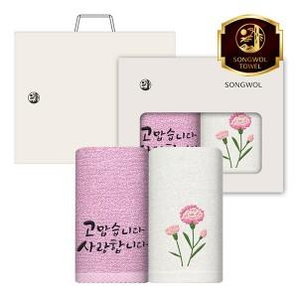

【상세/제작정보】

【인쇄/포장옵션】 | 실크, 자수 / 케이스+쇼핑백

【공급단가】 | 수량 | 50~ | 100~ | 500~ | 1,000~ | 2,000~
*VAT별도 | 단가 | 8,040원 | 7,610원 | 7,240원 | 7,050원 | 6,930원

【상품 URL】 | https://www.synergygift.co.kr:443/src/goods_detail.php?gdno=23282

